2022_05_data
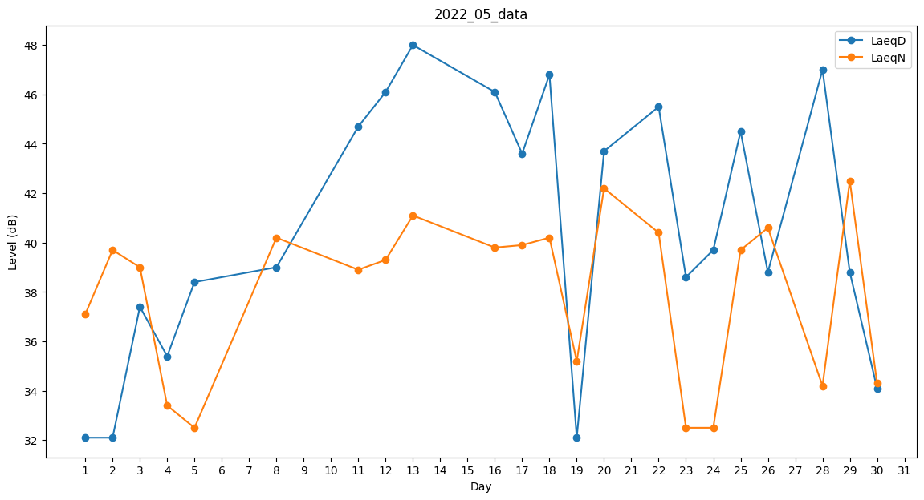
Day | LaeqD | LaeqN
1 | 32.1 | 37.1
2 | 32.1 | 39.7
3 | 37.4 | 39
4 | 35.4 | 33.4
5 | 38.4 | 32.5
6 | 0 | 38.1
7 | 36.4 | 0
8 | 39 | 40.2
9 | 0 | 33.4
10 | 0 | 36.4
11 | 44.7 | 38.9
12 | 46.1 | 39.3
13 | 48 | 41.1
14 | 38.4 | 0
15 | 0 | 35.3
16 | 46.1 | 39.8
17 | 43.6 | 39.9
18 | 46.8 | 40.2
19 | 32.1 | 35.2
20 | 43.7 | 42.2
21 | 45.8 | 0
22 | 45.5 | 40.4
23 | 38.6 | 32.5
24 | 39.7 | 32.5
25 | 44.5 | 39.7
26 | 38.8 | 40.6
27 | 0 | 31.5
28 | 47 | 34.2
29 | 38.8 | 42.5
30 | 34.1 | 34.3
31 | 0 | 33.4

